상품제안서
논슬립 솔리드 슬리퍼(프리사이즈) | 상품코드: S43184

 |  |  |  |  |  |  | 02-713-8555 | www.synergygift.co.kr
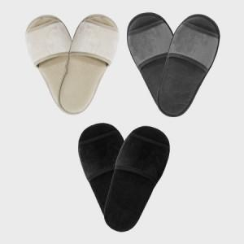 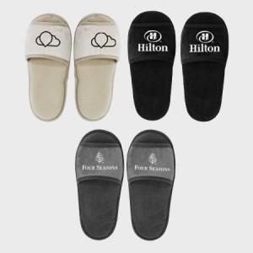

【상세/제작정보】

【인쇄/포장옵션】 | 1쌍 자수1도 / OPP(비닐)

【공급단가】 | 수량 | 300~ | 500~ | 1,000~ | 3,000~ | 5,000~
*VAT별도 | 블랙 | 7,200원 | 7,050원 | 6,900원 | 6,800원 | 6,700원
 | 그레이 | 7,200원 | 7,050원 | 6,900원 | 6,800원 | 6,700원
 | 베이지 | 7,800원 | 7,050원 | 6,900원 | 6,800원 | 6,700원

【상품 URL】 | https://www.synergygift.co.kr:443/src/goods_detail.php?gdno=43184

